상품제안서
정사각 메탈 에폭시 열쇠고리 | 상품코드: F06303

 |  |  |  |  |  |  | 02-412-0044 | www.easy1.co.kr
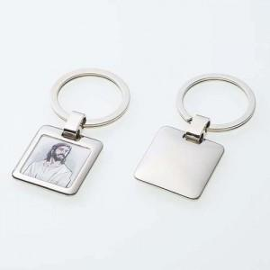

【상세/제작정보】 | 에폭시스티커

【인쇄/포장옵션】 | 레이저 / 별도문의

【공급단가】 | 수량 | 300~ | 1,000~ | 2,000~ | 3,000~ | 5,000~
*VAT별도 | 단가 | 1,540원 | 1,480원 | 1,430원 | 1,370원 | 1,320원

【상품 URL】 | https://dev.easy1.co.kr:443/src/goods_detail.php?gdno=6303

